Лист1
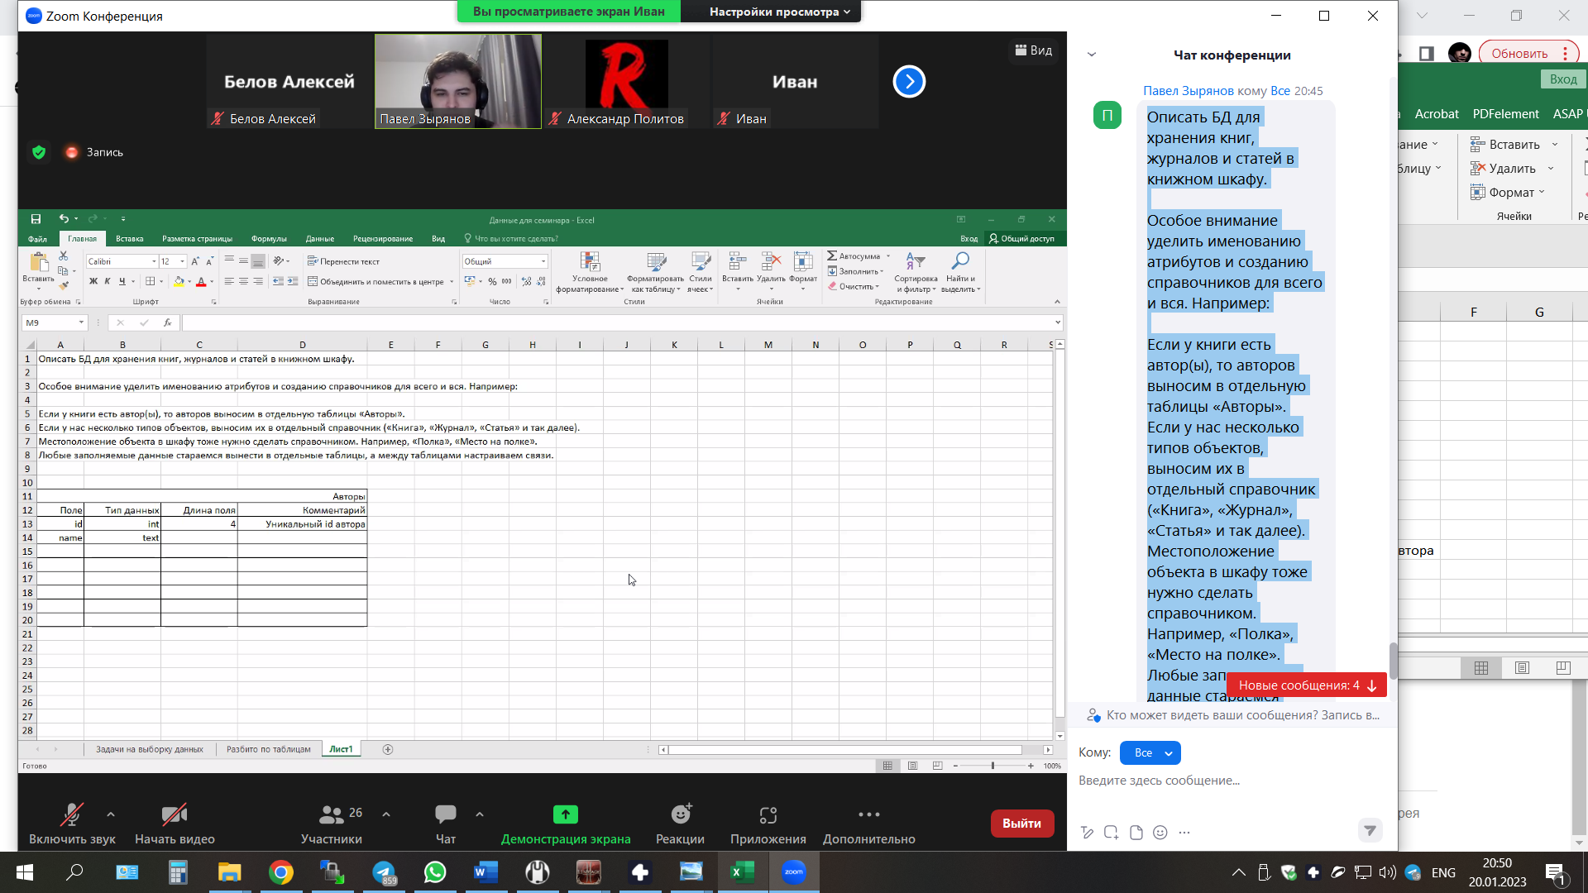
Описать БД для хранения книг, журналов и статей в книжном шкафу.

Особое внимание уделить именованию атрибутов и созданию справочников для всего и вся. Например:

Если у книги есть автор(ы), то авторов выносим в отдельную таблицы «Авторы».
Если у нас несколько типов объектов, выносим их в отдельный справочник («Книга», «Журнал», «Статья» и так далее).
Местоположение объекта в шкафу тоже нужно сделать справочником. Например, «Полка», «Место на полке».
Любые заполняемые данные стараемся вынести в отдельные таблицы, а между таблицами настраиваем связи.

 | Авторы |  |  |  | Жанры

 | Поле | Тип данных | Длина поля | Комментарий | Поле | Тип данных | Длина поля | Комментарий
 | id | int | 4 (999) 1 цыфра в скобочках это 1 байт у нас 3 цыфры значит 3 байта | Уникальный id автора | id | int | 2 | Уникальный id автора
 | name | text | 254 | ФИО автора | name | text | 254 | ФИО автора

